Zadanie_1
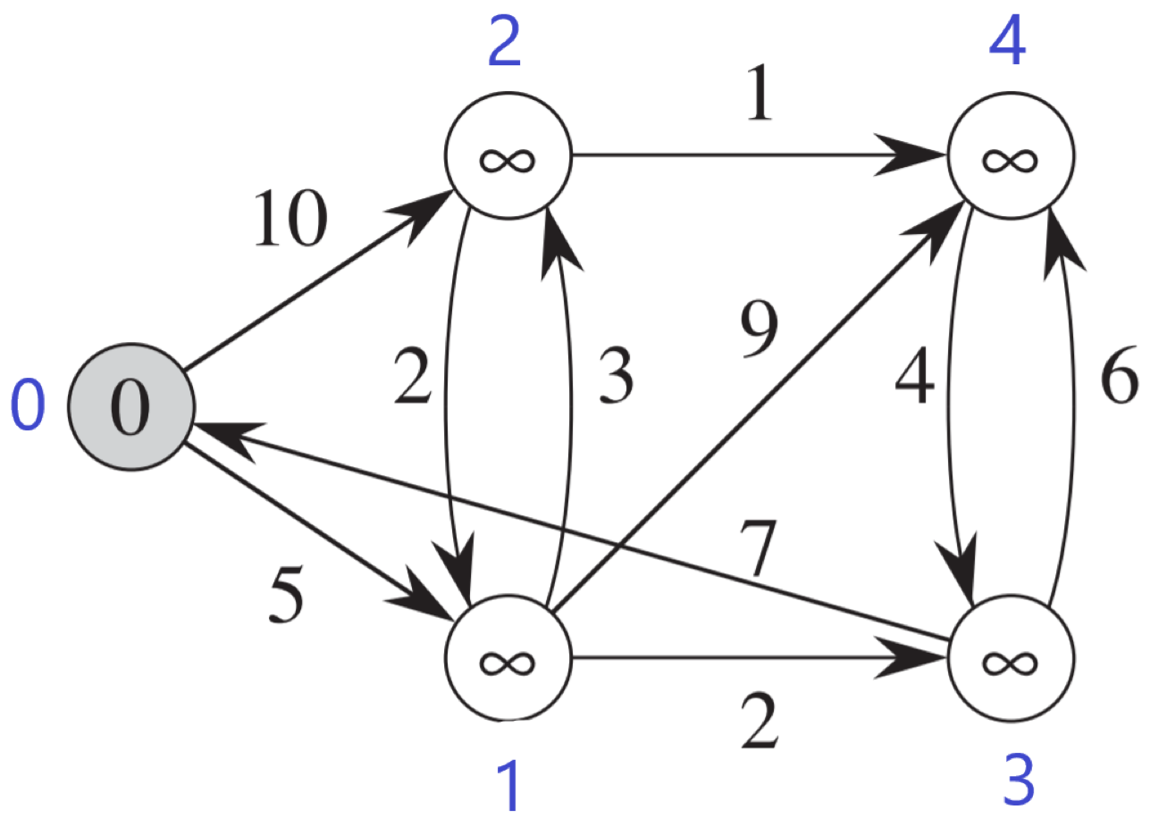
 |  |  |  |  |  | Macierz sąsiedztwa
 |  |  |  |  |  |  | 0 | 1 | 2 | 3 | 4 |  | 0 | 1 | 2 | 3 | 4
 |  |  |  |  |  | 0 | - | 5 | 10 | - | - | d | 0 | max | max | max | max | odległość od źródła
 |  |  |  |  |  | 1 | - | - | 3 | 2 | 9 | p | -1 | -1 | -1 | -1 | -1 | poprzednik
 |  |  |  |  |  | 2 | - | 2 | - | - | 1 | Q | false | false | false | false | false | false - wierzchołek jest w kolejce; true - wierzchołek usuniety z kolejki
 |  |  |  |  |  | 3 | 7 | - | - | - | 6
 |  |  |  |  |  | 4 | - | - | - | 4 | - |  | 0 | 1 | 2 | 3 | 4
 |  |  |  |  |  |  |  |  |  |  |  | d | 0 | 5 | 10 | max | max
 |  |  |  |  |  |  |  |  |  |  |  | p | -1 | 0 | 0 | -1 | -1
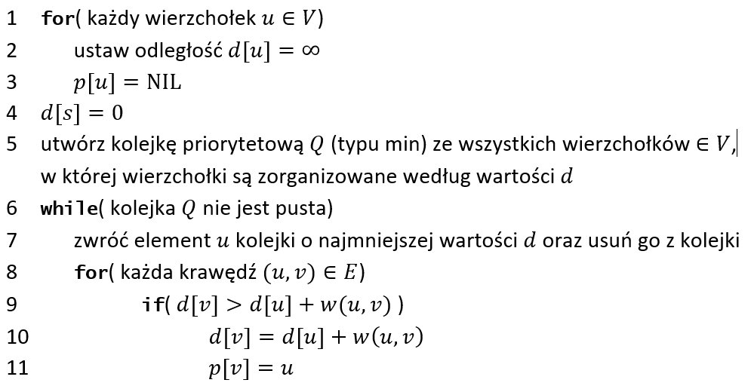
 |  |  |  |  |  |  |  |  |  |  |  | Q | true | false | false | false | false

 |  |  |  |  |  |  |  |  |  |  |  |  | 0 | 1 | 2 | 3 | 4
 |  |  |  |  |  |  |  |  |  |  |  | d | 0 | 5 | 8 | 7 | 14
 |  |  |  |  |  |  |  |  |  |  |  | p | -1 | 0 | 1 | 1 | 1
 |  |  |  |  |  |  |  |  |  |  |  | Q | true | true | false | false | false

 |  |  |  |  |  |  |  |  |  |  |  |  | 0 | 1 | 2 | 3 | 4
 |  |  |  |  |  |  |  |  |  |  |  | d | 0 | 5 | 8 | 7 | 13
 |  |  |  |  |  |  |  |  |  |  |  | p | -1 | 0 | 1 | 1 | 3
 |  |  |  |  |  |  |  |  |  |  |  | Q | true | true | false | true | false

 |  |  |  |  |  |  |  |  |  |  |  |  | 0 | 1 | 2 | 3 | 4
 | Ścieżka |  |  |  | Koszt |  |  |  |  |  |  | d | 0 | 5 | 8 | 7 | 9
0 | 0 |  |  |  | 0 |  |  |  |  |  |  | p | -1 | 0 | 1 | 1 | 2
1 | 0 | 1 |  |  | 5 |  |  |  |  |  |  | Q | true | true | true | true | false
2 | 0 | 1 | 2 |  | 8
3 | 0 | 1 | 3 |  | 7 |  |  |  |  |  |  |  | 0 | 1 | 2 | 3 | 4
4 | 0 | 1 | 2 | 4 | 9 |  |  |  |  |  |  | d | 0 | 5 | 8 | 7 | 9
 |  |  |  |  |  |  |  |  |  |  |  | p | -1 | 0 | 1 | 1 | 2
 |  |  |  |  |  |  |  |  |  |  |  | Q | true | true | true | true | true

Zadanie_2
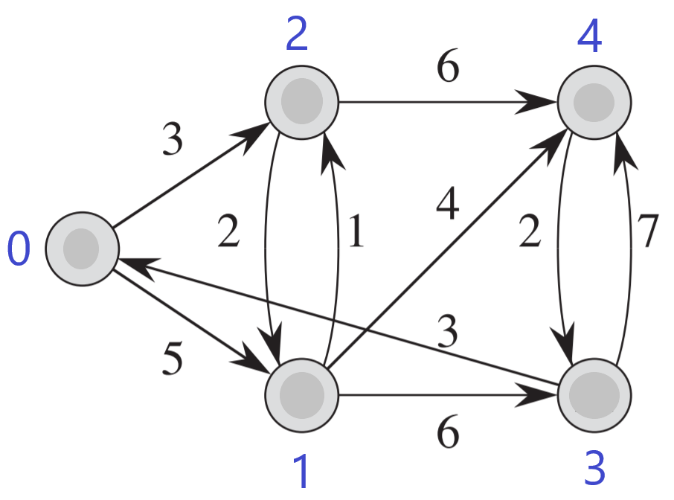
 | 0 | 1 | 2 | 3 | 4 |  | Ścieżka |  |  | Koszt
d | 0 | max | max | max | max | 0 | 0 |  |  | 0
p | -1 | -1 | -1 | -1 | -1 | 1 | 0 | 1 |  | 5
Q | false | false | false | false | false | 2 | 0 | 2 |  | 3
 |  |  |  |  |  | 3 | 0 | 1 | 3 | 11
 | 0 | 1 | 2 | 3 | 4 | 4 | 0 | 1 | 4 | 9
d | 0 | 5 | 3 | max | max
p | -1 | 0 | 0 | -1 | -1
Q | true | false | false | false | false

 | 0 | 1 | 2 | 3 | 4
d | 0 | 5 | 3 | max | 9
p | -1 | 0 | 0 | -1 | 2
Q | true | false | true | false | false

 | 0 | 1 | 2 | 3 | 4
d | 0 | 5 | 3 | 11 | 9
p | -1 | 0 | 0 | 1 | 2
Q | true | true | true | false | false

 | 0 | 1 | 2 | 3 | 4
d | 0 | 5 | 3 | 11 | 9
p | -1 | 0 | 0 | 1 | 2
Q | true | true | true | false | true

 | 0 | 1 | 2 | 3 | 4
d | 0 | 5 | 3 | 11 | 9
p | -1 | 0 | 0 | 1 | 2
Q | true | true | true | true | true

